상품제안서
더프트앤도프트 유브이 퍼펙션 톤업 선크림50ml | 상품코드: S28760

 |  |  |  |  |  |  | 02-713-8555 | www.synergygift.co.kr
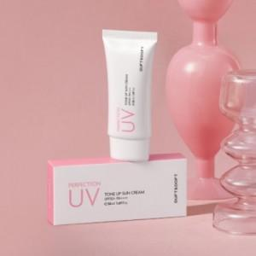

【상세/제작정보】 | 1. 자외선 차단 기능성 화장품 2. SPA 50+/ PA++++ 3. 백탁 없이 화사하게 피부 톤 보정 4. 끈적임 없이 촉촉함 5. 발림성 좋음

【인쇄/포장옵션】 | 스티커 / 포장불가능

【공급단가】 | 수량 | 100~ | 300~ | 500~ | 1,000~ | 3,000~
*VAT별도 | 단가 | 6,210원 | 5,980원 | 5,750원 | 5,520원 | 5,380원

【상품 URL】 | https://www.synergygift.co.kr:443/src/goods_detail.php?gdno=28760

